Page_1
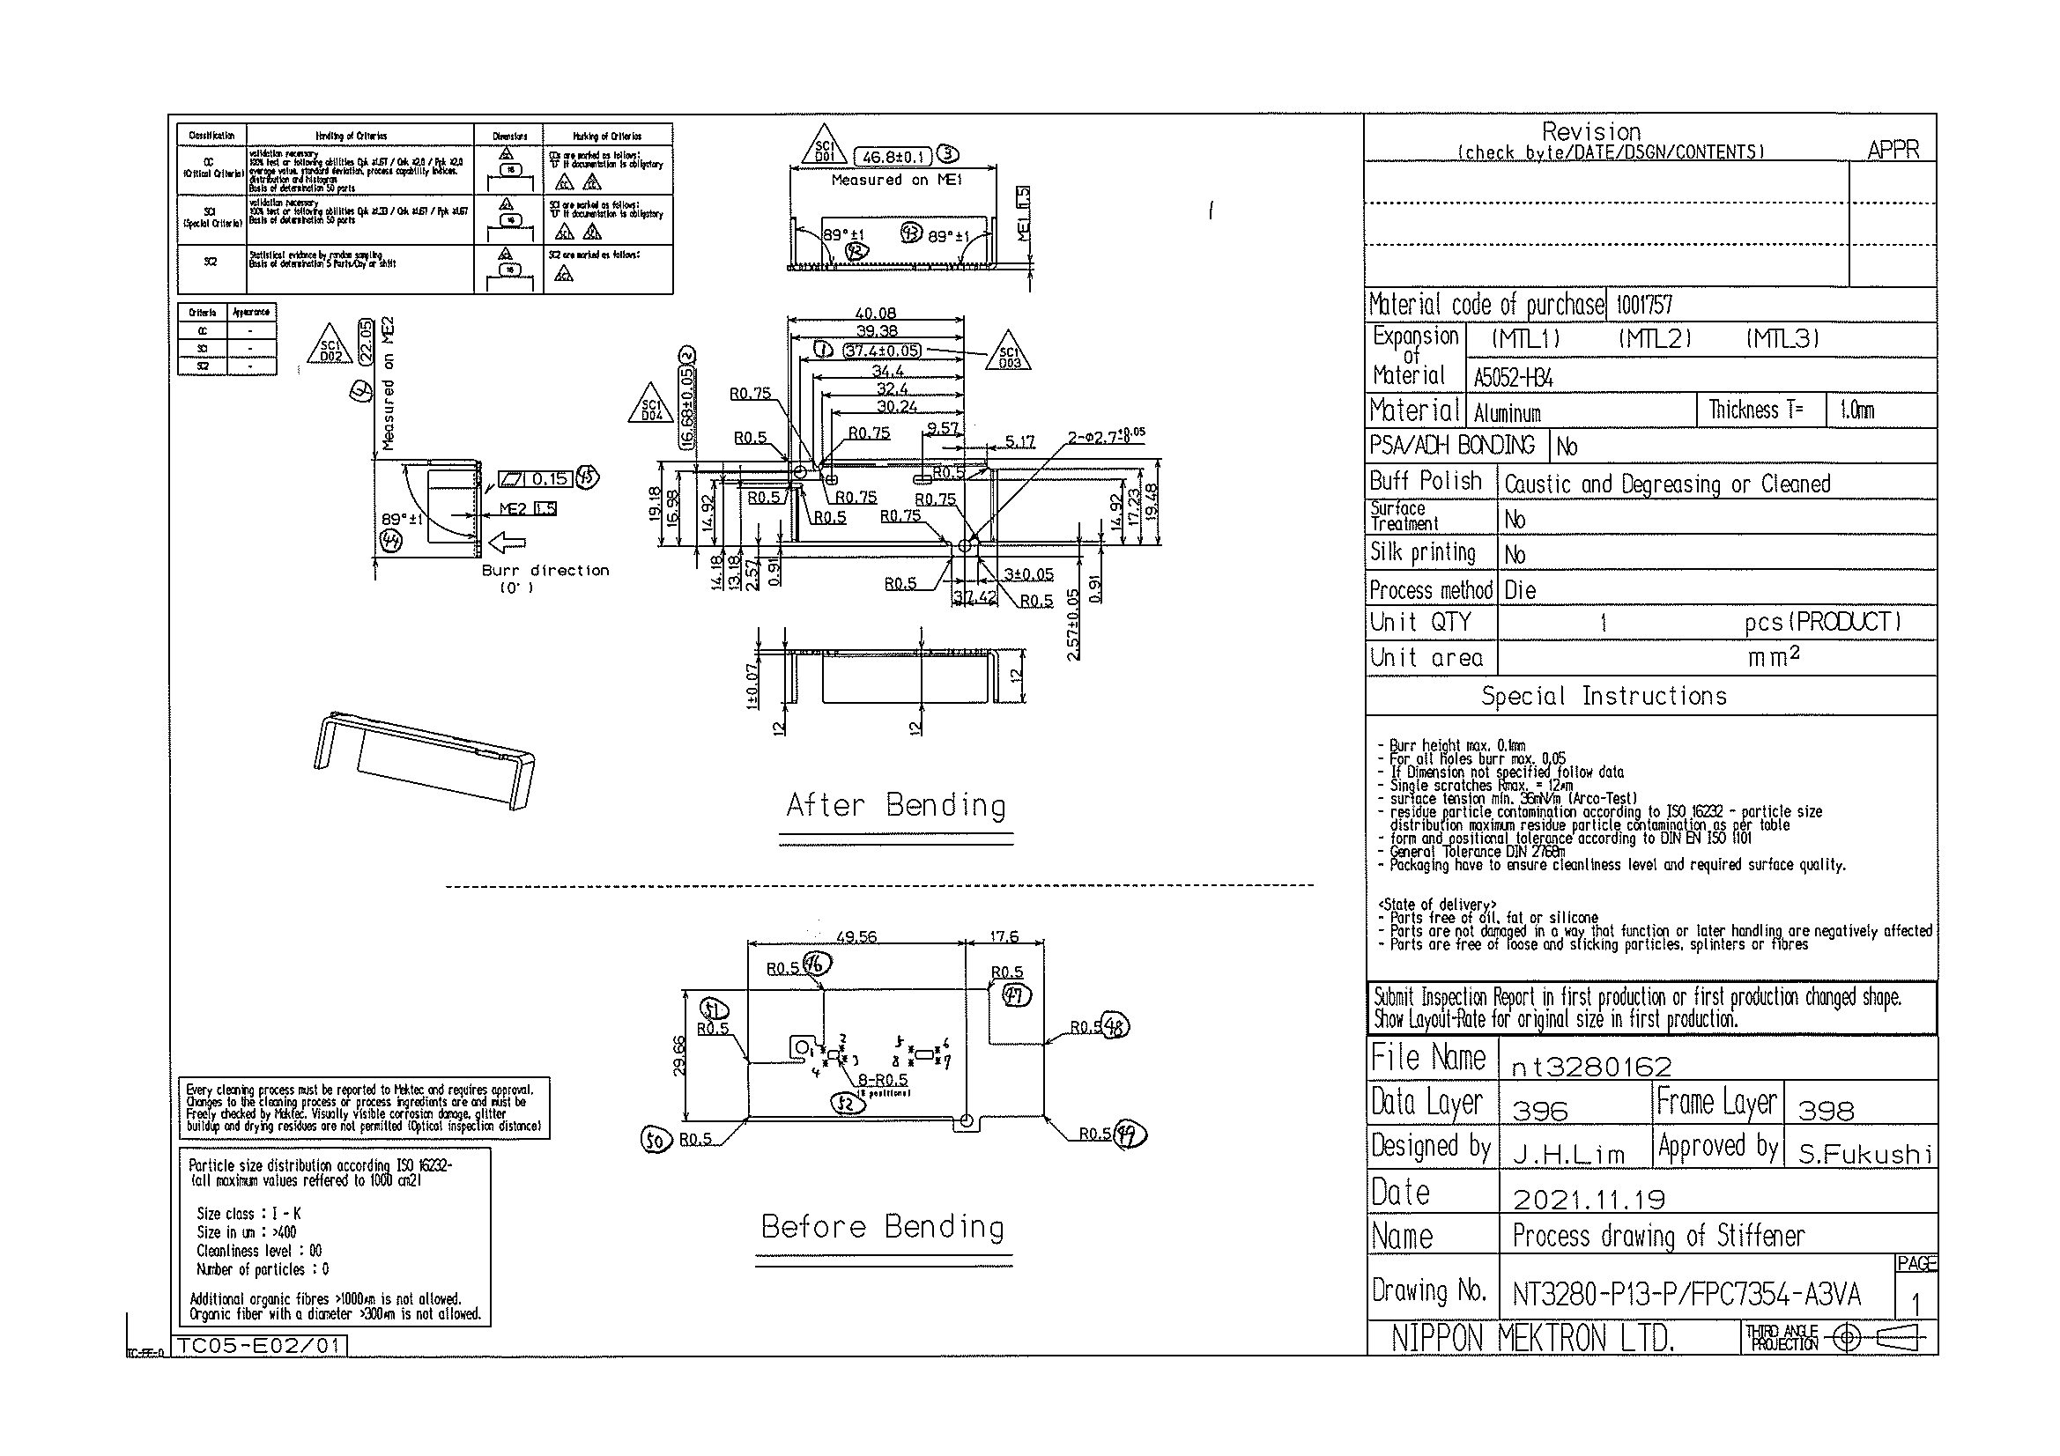
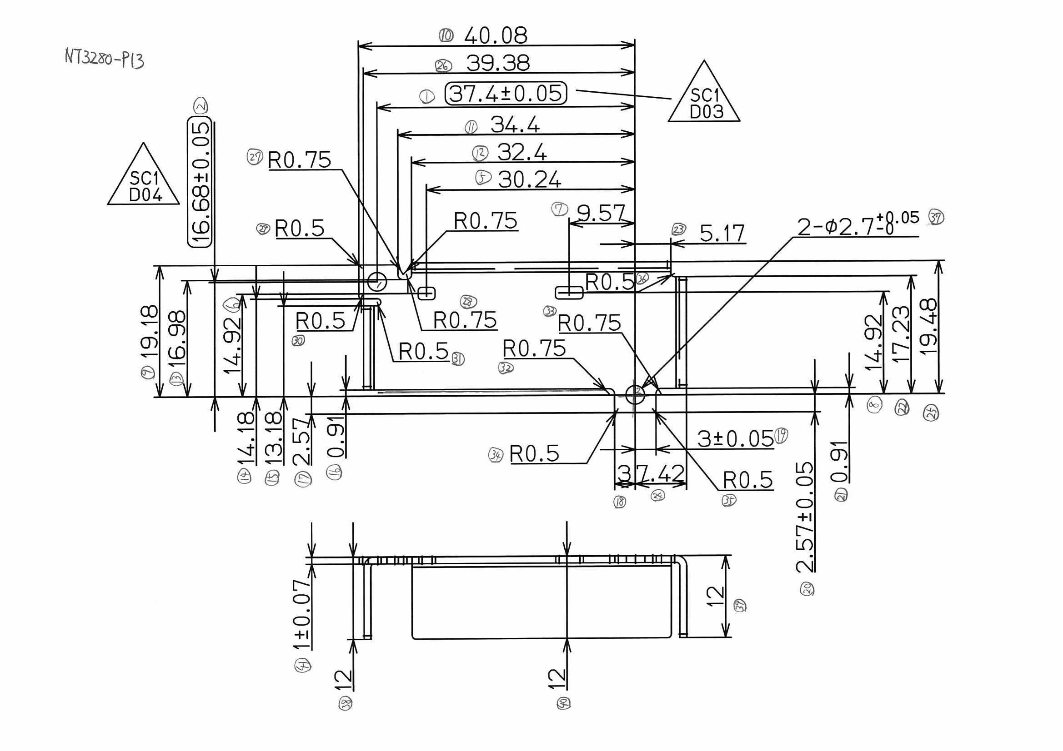
 |  |  |  |  |  |  |  |  |  |  |  | 工程能力調査表 |  |  |  |  |  |  |  |  |  |  |  |  |  |  |  |  |  |  | 1 |  | 項中 |  | 1 | 項

図番 | NT3280-P13 |  |  |  |  |  |  |  |  | 品名 |  | 補強板 |  |  |  |  |  |  |  | 工程能力調査 |  |  |  | 測定日 |  | 2021-12-28 |  |  |  | 備考

項 目
規 格 |  | 37.400 |  | 0.05 |  | 16.68 |  | 0.05 |  |  | 46.80 |  | 0.10 |  | 22.05 |  | 0.20 |  | 0.00 |  | 0.00 |  | 0.00 |  | 0.00 |  | 0.00 |  | 0.00 |  | 0.00 |  |  | 0.00
 |  |  |  | -0.05 |  |  |  | -0.05 |  |  |  |  | -0.1 |  |  |  | -0.2 |  |  |  | 0 |  |  |  | 0 |  |  |  | 0 |  |  |  |  | 0 |  |  | 37.40 | 16.68 | 46.80 | 22.05
測定機器 | QV-Pro |  |  |  | QV-Pro |  |  |  | QV-Pro |  |  |  |  | QV-Pro |  |  |  | QV-Pro |  |  |  | QV-Pro |  |  |  | QV-Pro |  |  |  | Keyence IM |  |  |  |  |  |  | 0.050 | 0.050 | 0.100 | 0.200
両側／片側 | 両側 |  |  |  | 両側 |  |  |  | 両側 |  |  |  |  | 両側 |  |  |  | 両側 |  |  |  | 両側 |  |  |  | 両側 |  |  |  | 両側 |  |  |  |  |  |  | 0.050 | 0.050 | 0.100 | 0.200
1 |  |  | 37.4220 |  |  |  | 16.659 |  |  |  |  | 46.726 |  |  |  | 22.044 |  |  |  | 0.000 |  |  |  | 0.000 |  |  |  | 0.000 |  |  |  |  | 0.000 |  |  |  | 37.422 | 16.659 | 46.726 | 22.044
2 |  |  | 37.4230 |  |  |  | 16.659 |  |  |  |  | 46.725 |  |  |  | 22.046 |  |  |  | 0.000 |  |  |  | 0.000 |  |  |  | 0.000 |  |  |  |  | 0.000 |  |  |  | 37.423 | 16.659 | 46.725 | 22.046
3 |  |  | 37.4240 |  |  |  | 16.661 |  |  |  |  | 46.725 |  |  |  | 22.050 |  |  |  | 0.000 |  |  |  | 0.000 |  |  |  | 0.000 |  |  |  |  | 0.000 |  |  |  | 37.424 | 16.661 | 46.725 | 22.050
4 |  |  | 37.4230 |  |  |  | 16.661 |  |  |  |  | 46.724 |  |  |  | 22.046 |  |  |  | 0.000 |  |  |  | 0.000 |  |  |  | 0.000 |  |  |  |  | 0.000 |  |  |  | 37.423 | 16.661 | 46.724 | 22.046
5 |  |  | 37.4230 |  |  |  | 16.659 |  |  |  |  | 46.727 |  |  |  | 22.046 |  |  |  | 0.000 |  |  |  | 0.000 |  |  |  | 0.000 |  |  |  |  | 0.000 |  |  |  | 37.423 | 16.659 | 46.727 | 22.046
6 |  |  | 37.4200 |  |  |  | 16.661 |  |  |  |  | 46.731 |  |  |  | 22.044 |  |  |  | 0.000 |  |  |  | 0.000 |  |  |  | 0.000 |  |  |  |  | 0.000 |  |  |  | 37.420 | 16.661 | 46.731 | 22.044
7 |  |  | 37.4190 |  |  |  | 16.670 |  |  |  |  | 46.728 |  |  |  | 22.050 |  |  |  | 0.000 |  |  |  | 0.000 |  |  |  | 0.000 |  |  |  |  | 0.000 |  |  |  | 37.419 | 16.670 | 46.728 | 22.050
8 |  |  | 37.4180 |  |  |  | 16.669 |  |  |  |  | 46.726 |  |  |  | 22.049 |  |  |  | 0.000 |  |  |  | 0.000 |  |  |  | 0.000 |  |  |  |  | 0.000 |  |  |  | 37.418 | 16.669 | 46.726 | 22.049
9 |  |  | 37.4190 |  |  |  | 16.667 |  |  |  |  | 46.723 |  |  |  | 22.046 |  |  |  | 0.000 |  |  |  | 0.000 |  |  |  | 0.000 |  |  |  |  | 0.000 |  |  |  | 37.419 | 16.667 | 46.723 | 22.046
10 |  |  | 37.4200 |  |  |  | 16.664 |  |  |  |  | 46.725 |  |  |  | 22.047 |  |  |  | 0.000 |  |  |  | 0.000 |  |  |  | 0.000 |  |  |  |  | 0.000 |  |  |  | 37.420 | 16.664 | 46.725 | 22.047
11 |  |  | 37.4210 |  |  |  | 16.662 |  |  |  |  | 46.724 |  |  |  | 22.047 |  |  |  | 0.000 |  |  |  | 0.000 |  |  |  | 0.000 |  |  |  |  | 0.000 |  |  |  | 37.421 | 16.662 | 46.724 | 22.047
12 |  |  | 37.4190 |  |  |  | 16.664 |  |  |  |  | 46.721 |  |  |  | 22.048 |  |  |  | 0.000 |  |  |  | 0.000 |  |  |  | 0.000 |  |  |  |  | 0.000 |  |  |  | 37.419 | 16.664 | 46.721 | 22.048
13 |  |  | 37.4210 |  |  |  | 16.661 |  |  |  |  | 46.727 |  |  |  | 22.051 |  |  |  | 0.000 |  |  |  | 0.000 |  |  |  | 0.000 |  |  |  |  | 0.000 |  |  |  | 37.421 | 16.661 | 46.727 | 22.051
14 |  |  | 37.4220 |  |  |  | 16.661 |  |  |  |  | 46.725 |  |  |  | 22.044 |  |  |  | 0.000 |  |  |  | 0.000 |  |  |  | 0.000 |  |  |  |  | 0.000 |  |  |  | 37.422 | 16.661 | 46.725 | 22.044
15 |  |  | 37.4210 |  |  |  | 16.664 |  |  |  |  | 46.722 |  |  |  | 22.047 |  |  |  | 0.000 |  |  |  | 0.000 |  |  |  | 0.000 |  |  |  |  | 0.000 |  |  |  | 37.421 | 16.664 | 46.722 | 22.047
16 |  |  | 37.4220 |  |  |  | 16.659 |  |  |  |  | 46.726 |  |  |  | 22.056 |  |  |  | 0.000 |  |  |  | 0.000 |  |  |  | 0.000 |  |  |  |  | 0.000 |  |  |  | 37.422 | 16.659 | 46.726 | 22.056
17 |  |  | 37.4230 |  |  |  | 16.658 |  |  |  |  | 46.731 |  |  |  | 22.044 |  |  |  | 0.000 |  |  |  | 0.000 |  |  |  | 0.000 |  |  |  |  | 0.000 |  |  |  | 37.423 | 16.658 | 46.731 | 22.044
18 |  |  | 37.4210 |  |  |  | 16.663 |  |  |  |  | 46.728 |  |  |  | 22.051 |  |  |  | 0.000 |  |  |  | 0.000 |  |  |  | 0.000 |  |  |  |  | 0.000 |  |  |  | 37.421 | 16.663 | 46.728 | 22.051
19 |  |  | 37.4210 |  |  |  | 16.664 |  |  |  |  | 46.724 |  |  |  | 22.042 |  |  |  | 0.000 |  |  |  | 0.000 |  |  |  | 0.000 |  |  |  |  | 0.000 |  |  |  | 37.421 | 16.664 | 46.724 | 22.042
20 |  |  | 37.4200 |  |  |  | 16.664 |  |  |  |  | 46.723 |  |  |  | 22.052 |  |  |  | 0.000 |  |  |  | 0.000 |  |  |  | 0.000 |  |  |  |  | 0.000 |  |  |  | 37.420 | 16.664 | 46.723 | 22.052
21 |  |  | 37.4220 |  |  |  | 16.664 |  |  |  |  | 46.727 |  |  |  | 22.042 |  |  |  | 0.000 |  |  |  | 0.000 |  |  |  | 0.000 |  |  |  |  | 0.000 |  |  |  | 37.422 | 16.664 | 46.727 | 22.042
22 |  |  | 37.4190 |  |  |  | 16.667 |  |  |  |  | 46.725 |  |  |  | 22.046 |  |  |  | 0.000 |  |  |  | 0.000 |  |  |  | 0.000 |  |  |  |  | 0.000 |  |  |  | 37.419 | 16.667 | 46.725 | 22.046
23 |  |  | 37.4200 |  |  |  | 16.662 |  |  |  |  | 46.720 |  |  |  | 22.044 |  |  |  | 0.000 |  |  |  | 0.000 |  |  |  | 0.000 |  |  |  |  | 0.000 |  |  |  | 37.420 | 16.662 | 46.720 | 22.044
24 |  |  | 37.4220 |  |  |  | 16.666 |  |  |  |  | 46.733 |  |  |  | 22.043 |  |  |  | 0.000 |  |  |  | 0.000 |  |  |  | 0.000 |  |  |  |  | 0.000 |  |  |  | 37.422 | 16.666 | 46.733 | 22.043
25 |  |  | 37.4210 |  |  |  | 16.663 |  |  |  |  | 46.724 |  |  |  | 22.041 |  |  |  | 0.000 |  |  |  | 0.000 |  |  |  | 0.000 |  |  |  |  | 0.000 |  |  |  | 37.421 | 16.663 | 46.724 | 22.041
26 |  |  | 37.4220 |  |  |  | 16.661 |  |  |  |  | 46.725 |  |  |  | 22.048 |  |  |  | 0.000 |  |  |  | 0.000 |  |  |  | 0.000 |  |  |  |  | 0.000 |  |  |  | 37.422 | 16.661 | 46.725 | 22.048
27 |  |  | 37.4230 |  |  |  | 16.660 |  |  |  |  | 46.724 |  |  |  | 22.047 |  |  |  | 0.000 |  |  |  | 0.000 |  |  |  | 0.000 |  |  |  |  | 0.000 |  |  |  | 37.423 | 16.660 | 46.724 | 22.047
28 |  |  | 37.4240 |  |  |  | 16.657 |  |  |  |  | 46.723 |  |  |  | 22.043 |  |  |  | 0.000 |  |  |  | 0.000 |  |  |  | 0.000 |  |  |  |  | 0.000 |  |  |  | 37.424 | 16.657 | 46.723 | 22.043
29 |  |  | 37.4240 |  |  |  | 16.661 |  |  |  |  | 46.724 |  |  |  | 22.044 |  |  |  | 0.000 |  |  |  | 0.000 |  |  |  | 0.000 |  |  |  |  | 0.000 |  |  |  | 37.424 | 16.661 | 46.724 | 22.044
30 |  |  | 37.4230 |  |  |  | 16.660 |  |  |  |  | 46.728 |  |  |  | 22.047 |  |  |  | 0.000 |  |  |  | 0.000 |  |  |  | 0.000 |  |  |  |  | 0.000 |  |  |  | 37.423 | 16.660 | 46.728 | 22.047
ｘ | 37.4214 |  |  |  | 16.6624 |  |  |  | 46.725 |  |  |  |  | 22.046 |  |  |  | 0.000 |  |  |  | 0.000 |  |  |  | 0.000 |  |  |  | 0.000
σ | 0.00167 |  |  |  | 0.00318 |  |  |  | 0.00287 |  |  |  |  | 0.00338 |  |  |  | 0.00000 |  |  |  | 0.00000 |  |  |  | 0.00000 |  |  |  | 0.00000
Cp | 9.960 |  |  |  | 5.244 |  |  |  | 11.600 |  |  |  |  | 19.718 |  |  |  | #DIV/0! |  |  |  | #DIV/0! |  |  |  | #DIV/0! |  |  |  | #DIV/0!
Cpk | 5.697 |  |  |  | 3.394 |  |  |  | 2.954 |  |  |  |  | 19.373 |  |  |  | #DIV/0! |  |  |  | #DIV/0! |  |  |  | #DIV/0! |  |  |  | #DIV/0!
判定 | 工程能力は満足している |  |  |  | 工程能力は満足している |  |  |  | 工程能力は満足している |  |  |  |  | 工程能力は満足している |  |  |  | #DIV/0! |  |  |  | #DIV/0! |  |  |  | #DIV/0! |  |  |  | #DIV/0!

量産時 | 画像測定器 |  |  |  | 画像測定器 |  |  |  | 画像測定器 |  |  |  |  | 画像測定器 |  |  |  | 画像測定器 |  |  |  | 画像測定器 |  |  |  | 画像測定器 |  |  |  | 画像測定器
 | 抜取り |  |  |  | 抜取り |  |  |  | 抜取り |  |  |  |  | 抜取り |  |  |  | 抜取り |  |  |  | 抜取り |  |  |  | 抜取り |  |  |  | 抜取り

 |  |  |  |  |  |  |  |  |  |  |  |  |  |  |  |  |  |  |  |  |  |  |  |  |  |  |  |  |  |  |  | 承認 |  |  | 作成
 |  |  |  |  |  |  |  |  |  |  |  |  |  |  |  |  |  |  |  |  |  |  |  |  |  |  |  |  |  |  |  | 平野 |  |  | 石栗

